27-Q1M
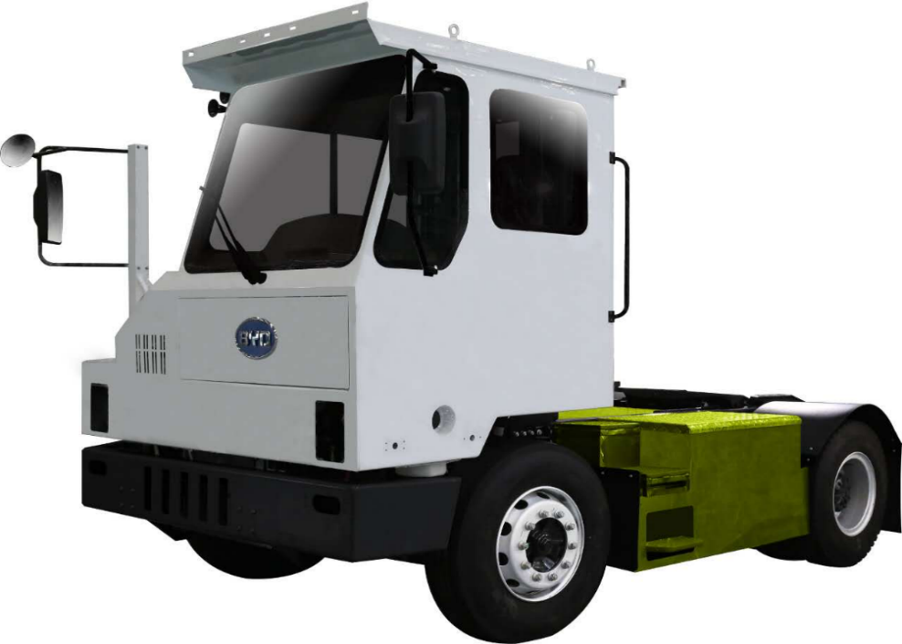
序号 | 类别 | 关键项 | 单位 | 参数-01
1 | 基本参数 | 长×宽×高 | mm | 5525×2580×3300
2 |  | 整备质量 | kg | 9000
3 |  | 最大牵引质量 | kg | 37300
4 |  | 驾驶室形式 /准乘人数 |  | 偏置式/1人
5 |  | 轴距 | mm | 3000
6 |  | 轮距 | mm | 2060/1860
7 |  | 前悬/后悬 | mm | 1275/1250
8 |  | 接近角/离去角 | ° | 27°/33°
9 | 性能 | 最高车速 | km/h | ≥47
10 |  | 爬坡度 |  | ≥15%
11 |  | 续驶里程 （半载匀速40km/h） | km | ≥200
12 |  | 最小离地间隙 | mm | 210
13 |  | 涉水深度 | mm | 240
14 |  | 最小转弯半径 | mm | 6400
15 |  | 牵引车间隙半径 | mm | 1920~1820（举升）
16 |  | 牵引车后回转半径 | mm | 1610~1710（举升）
17 | 上装 | 上装类型 |  | 液压举升鞍座
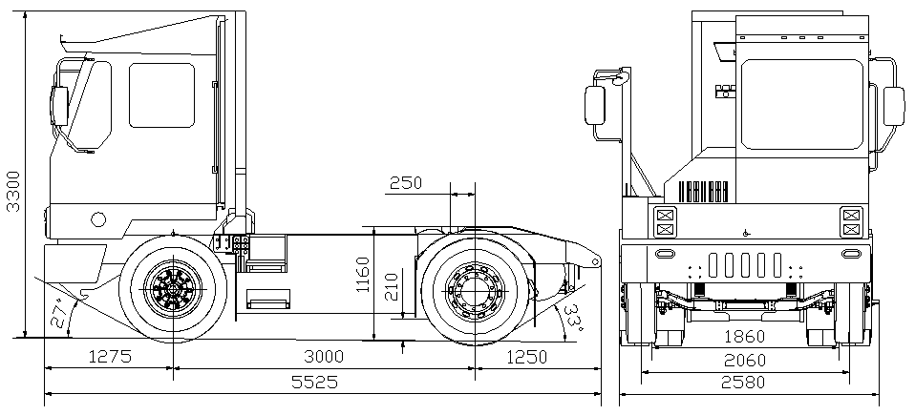
18 |  | 鞍座前置距 | mm | 250~350（举升）
19 |  | 鞍座离地高 | mm | 1160~1591（举升）
20 |  | 鞍座举升高度 | mm | 431
21 |  | 鞍座额定载荷 | kg | 11000
22 | 底盘 | 轮辋型号 |  | 22.5×8.25
23 |  | 轮胎型号 |  | 11R22.5
24 |  | 速比 |  | 44.3/26.41/14.07/7.07
25 |  | 前悬架 |  | 板簧
26 |  | 后悬架 |  | 刚性连接
27 |  | 制动 |  | 前/后气压鼓式制动
28 |  | 转向 |  | EHPS
29 |  | 驱动形式 |  | 4×2
30 |  | 车桥型号 |  | 前桥：Q1M-2300010(7.5t） 后桥：SEQ16-2400010G
31 | 电机 | 电机额定/最大功率 | kW | 150/180
32 |  | 电机额定/最大扭矩 | N.m | 750/1000
33 |  | 电机最高转速 | rpm | 3500
34 | 电池及充电 | 电池型式 |  | 铁电池 C15H-（5*1P40S）
35 |  | 电池容量 | Ah | 340
36 |  | 整车电量 | kWh | 217
37 |  | 电压平台 | V | 640
38 |  | 电池包重量 | kg | 1665
39 |  | 充电功率 | kW | AC 100kW
40 |  | 充电时间 | h | 2.45

28-Q3M
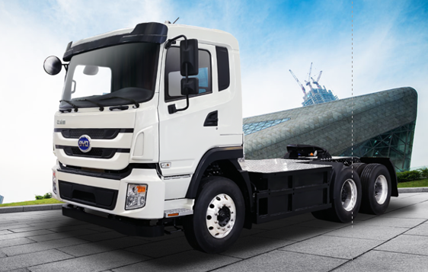
序号 | 类别 | 关键项 | 单位 | 参数-01
1 | 基本参数 | 长×宽×高 | mm | 7090×2500×3085
2 |  | 整备质量 | kg | 10600
3 |  | 最大牵引质量 | kg | 37000
4 |  | 驾驶室形式 /准乘人数 |  | 单排半/2人
5 |  | 轴距 | mm | 3500+1350
6 |  | 轮距 | mm | 2085/1860
7 |  | 前悬/后悬 | mm | 1440/800
8 |  | 接近角/离去角 | ° | 20/35
9 | 性能 | 最高车速 | km/h | 105
10 |  | 爬坡度 |  | ≥30%
11 |  | 续驶里程 | km | ≥160
12 |  | 最小离地间隙 | mm | 235
13 |  | 涉水深度 | mm | 300
14 |  | 转弯直径 | mm | ＜16
15 |  | 前间隙半径 | mm | 2300
16 |  | 后回转半径 | mm | 1900
17 | 底盘 | 上装类型 |  | 固定式鞍座
18 |  | 鞍座前置距 | mm | 150
19 |  | 鞍座最大允许载荷 | kg | 25000
20 |  | 轮辋型号 |  | 8.25×22.5
21 |  | 轮胎型号 |  | 11R22.5
22 |  | 速比 |  | 44.3/26.41/14.07/7.07
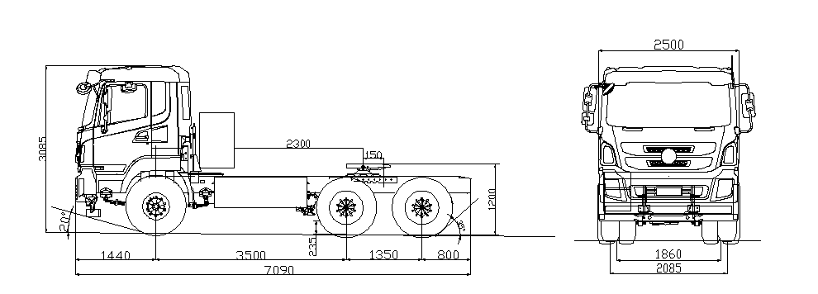
23 |  | 前悬架 |  | 板簧
24 |  | 后悬架 |  | 空气悬架
25 |  | 制动 |  | 前盘式/后鼓式
26 |  | 转向 |  | EHPS
27 |  | 驱动形式 |  | 6×4
28 |  | 车桥型号 |  | 前桥：T8SA-2300010(7.5 T) 中/后桥：SEQ16-2400010A
29 | 电机 | 电机额定/最大功率 | kW | 150/180
30 |  | 电机额定/最大扭矩 | N.m | 750/1500
31 |  | 电机最高转速 | rpm | 3500
32 | 电池及充电 | 电池型式 |  | 三元锂电池 C20M
33 |  | 电池容量 | Ah | 37*3
34 |  | 整车电量 | kWh | 289
35 |  | 电压平台 | V | 650
36 |  | 电池包重量 | kg | 2140
37 |  | 充电功率 | kW | AC 40kw*2
38 |  | 充电时间 | h | 4

29-T9M
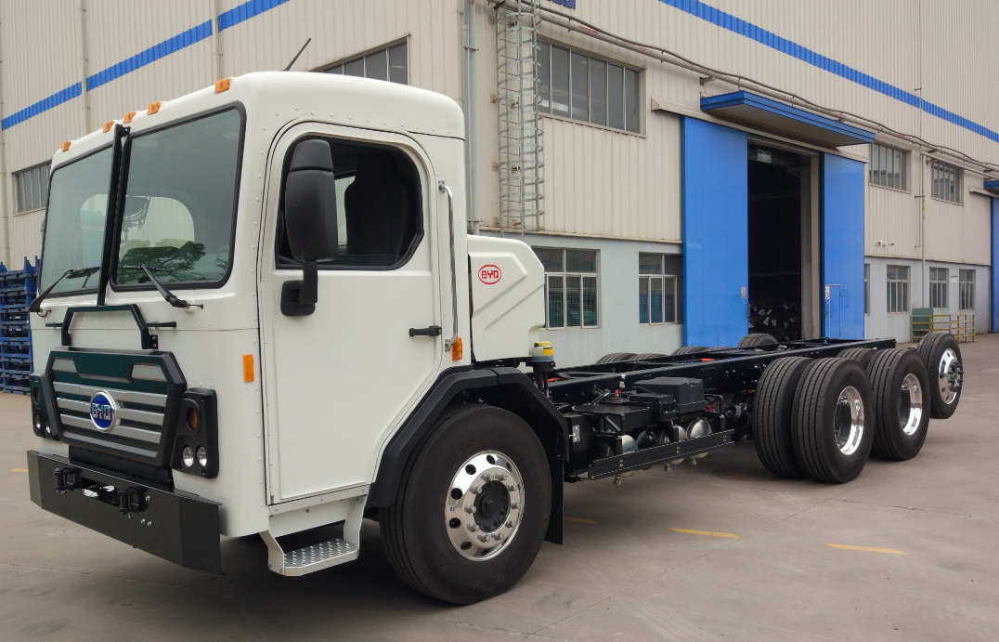
序号 | 类别 | 关键项 | 单位 | 参数-01
1 | 基本参数 | 长×宽×高 | mm | 8950×2540×2680
2 |  | 整备质量 | kg | 9500
3 |  | 满载质量 | kg | 26081
4 |  | 驾驶室形式 /准乘人数 |  | 单排/2人
5 |  | 车架宽度 |  | 前940/后860
6 |  | 轴距 | mm | 4291+1350+1270
7 |  | 轮距 | mm | 2091/1860/1860/2040
8 |  | 前悬/后悬 | mm | 1581/458
9 |  | 接近角/离去角 | ° | 接近角19°
10 | 性能参数 | 最高车速 | km/h | ≥90
11 |  | 爬坡度 |  | ≥30%
12 |  | 续驶里程 工况法 | km | ≥120km&400桶 or ≥90km&600桶
13 |  | 最小离地间隙 | mm | 150
14 |  | 涉水深度 | mm | 300
15 | 底盘 | 轮辋型号 |  | 9.0*22.5 7.5*22.5 (提升桥)
16 |  | 轮胎型号 |  | 315/80R22.5 255/70R22.5（提升桥）
17 |  | 集成电机桥速比 |  | 一档：49.14；二档：16.952
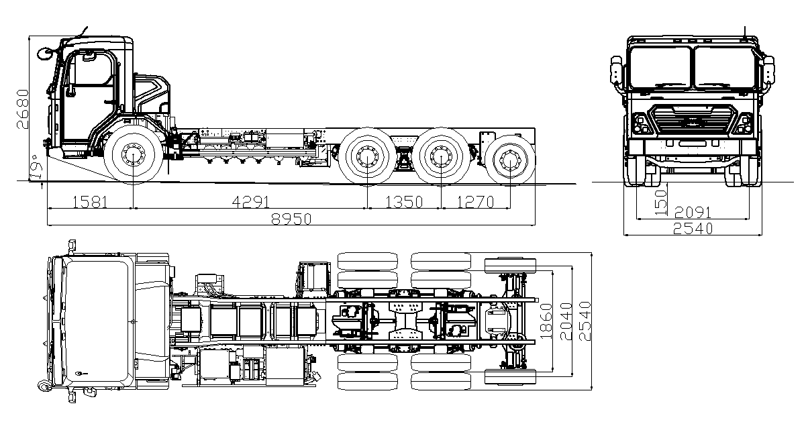
18 |  | 悬架 |  | 前桥：钢板弹簧+减震器 双桥：橡胶弹簧+减震器 提升桥：空气弹簧
19 |  | 制动 |  | 前盘/后鼓式
20 |  | 转向 |  | EHPS
21 |  | 驱动形式 |  | 6×4
22 |  | 车桥型号 |  | 前桥：HDM75P040010071（左舵） 前桥：HDM75P040010072（右舵） 中桥：SEQ13-2400010A-D1 后桥：SEQ13-2400010A-D2 提升桥：SCT13B04XBAW1P
23 | 电机 | 电机额定/最大功率 | kW | （110/150）*2
24 |  | 电机额定/最大扭矩 | N.m | （400/550）*2
25 |  | 电机最高转速 | rpm | 10000
26 | 电池及充电 | 电池型式 |  | 三元锂电池 C20M
27 |  | 电池容量 | Ah | 37*3
28 |  | 整车电量 | kWh | 289
29 |  | 电压平台 | V | 650
30 |  | 电池包重量 | kg | 2140
31 |  | 充电功率 | kW | AC 40kw*2
32 |  | 充电时间 | h | 4

